Charts
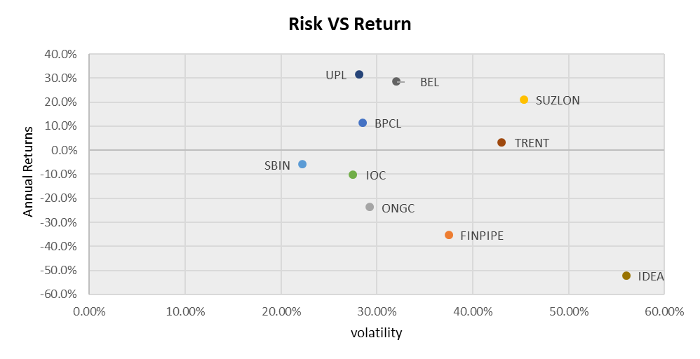
Sectors | Companies | Average Weights | Total Weightage | Security | BPCL | FINPIPE | ONGC | SUZLON | SBIN | IOC | UPL | TRENT | BEL | IDEA
Oil & GAS | BPCL | 6.98% | 19.30% | Standard Deviation | 28.52% | 37.58% | 29.25% | 45.37% | 22.24% | 27.56% | 28.16% | 43.06% | 32.06% | 56.04%
 | ONGC | 5.55% |  | Annual Return | 11.3% | -35.4% | -23.9% | 20.9% | -6.1% | -10.3% | 31.3% | 3.2% | 28.4% | -52.4%
 | IOC | 6.77%
Retail | TRENT | 34.92% | 34.92%
Defence | BEL | 24.64% | 24.64%
Telecom | IDEA | 6.33% | 6.33%
Renewable Energy | SUZLON | 6.22% | 6.22%
Banking | SBI | 4.54% | 4.54%
Others | FINPIPE | 13.48% | 20.36%
 | UPL | 6.88%
Investments

